Hoja1
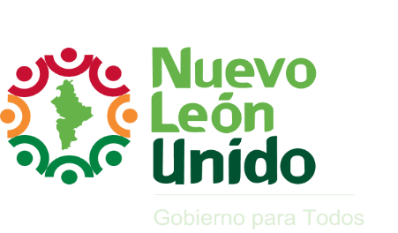
GOBIERNO DEL ESTADO DE NUEVO LEÓN
Clasificación por Fuente de Financiamiento
Egresos Devengados 2010 - 2015
Cifras en miles de pesos

Concepto | 2011 | 2012 | 2013 | 2014 | 2015

Recursos Fiscales | 43,095,039 | 51,662,723 | 76,254,673 | 45,593,296 | 46,850,816
Recursos Federales | 25,911,735 | 29,533,068 | 32,156,079 | 38,733,628 | 39,780,457
Financiamientos Internos | 0 | 0 | 0 | 827 | 0
Otras Fuentes de Financiamiento | 7,100 | 0 | 0 | 9,349 | 199
Total de Egresos | 69,013,874 | 81,195,791 | 108,410,752 | 84,337,100 | 86,631,472

Notas:
Para el ejercicio 2010, no se encuentra disponible la fuente de financiamiento.
Para el año 2011 el presupuesto corresponde al momento contable ejercido, mientras que para el resto de los años corresponde al devengado.

